LinkShare
1.リンクシェアによるメールでのウェブサイト資料請求の必要性
 | ①リダイレクトURLのリクエスト
 | ②製品ページへのリダイレクト要求

3、トラッキングクッキー
 | シンジケートされた広告プラットフォーム上のショップサイトにユーザーが入ってきたときに、トラッキングクッキーのインターフェースが呼び出されます。 ブラウザがクッキーを指定するように設定されている。

3、取引の種類の確認
 | ノートのリクエストがリンクシェアから持ち込まれたものかどうかを判断するメソッドを追加（リンクシェアからリダイレクトされたユーザーであれば、getwayでクッキーが追跡されるため、リクエストのクッキーを判断することで確認）。

4、完了ページにLinkShareのimgタグを追加する
 | 購入が完了したページでは、ユーザーがLinkShareチャネルから購入したことを示すためにLinkShareの画像を追加する。

5、完了ページでの購入成功インターフェイスの呼び出し
 | 共同広告プラットフォームによってもたらされたユーザーの場合、ユーザーが成功した商品を購入した後、リンクシェアのインターフェースが呼び出され、リンクシェアに通知される。

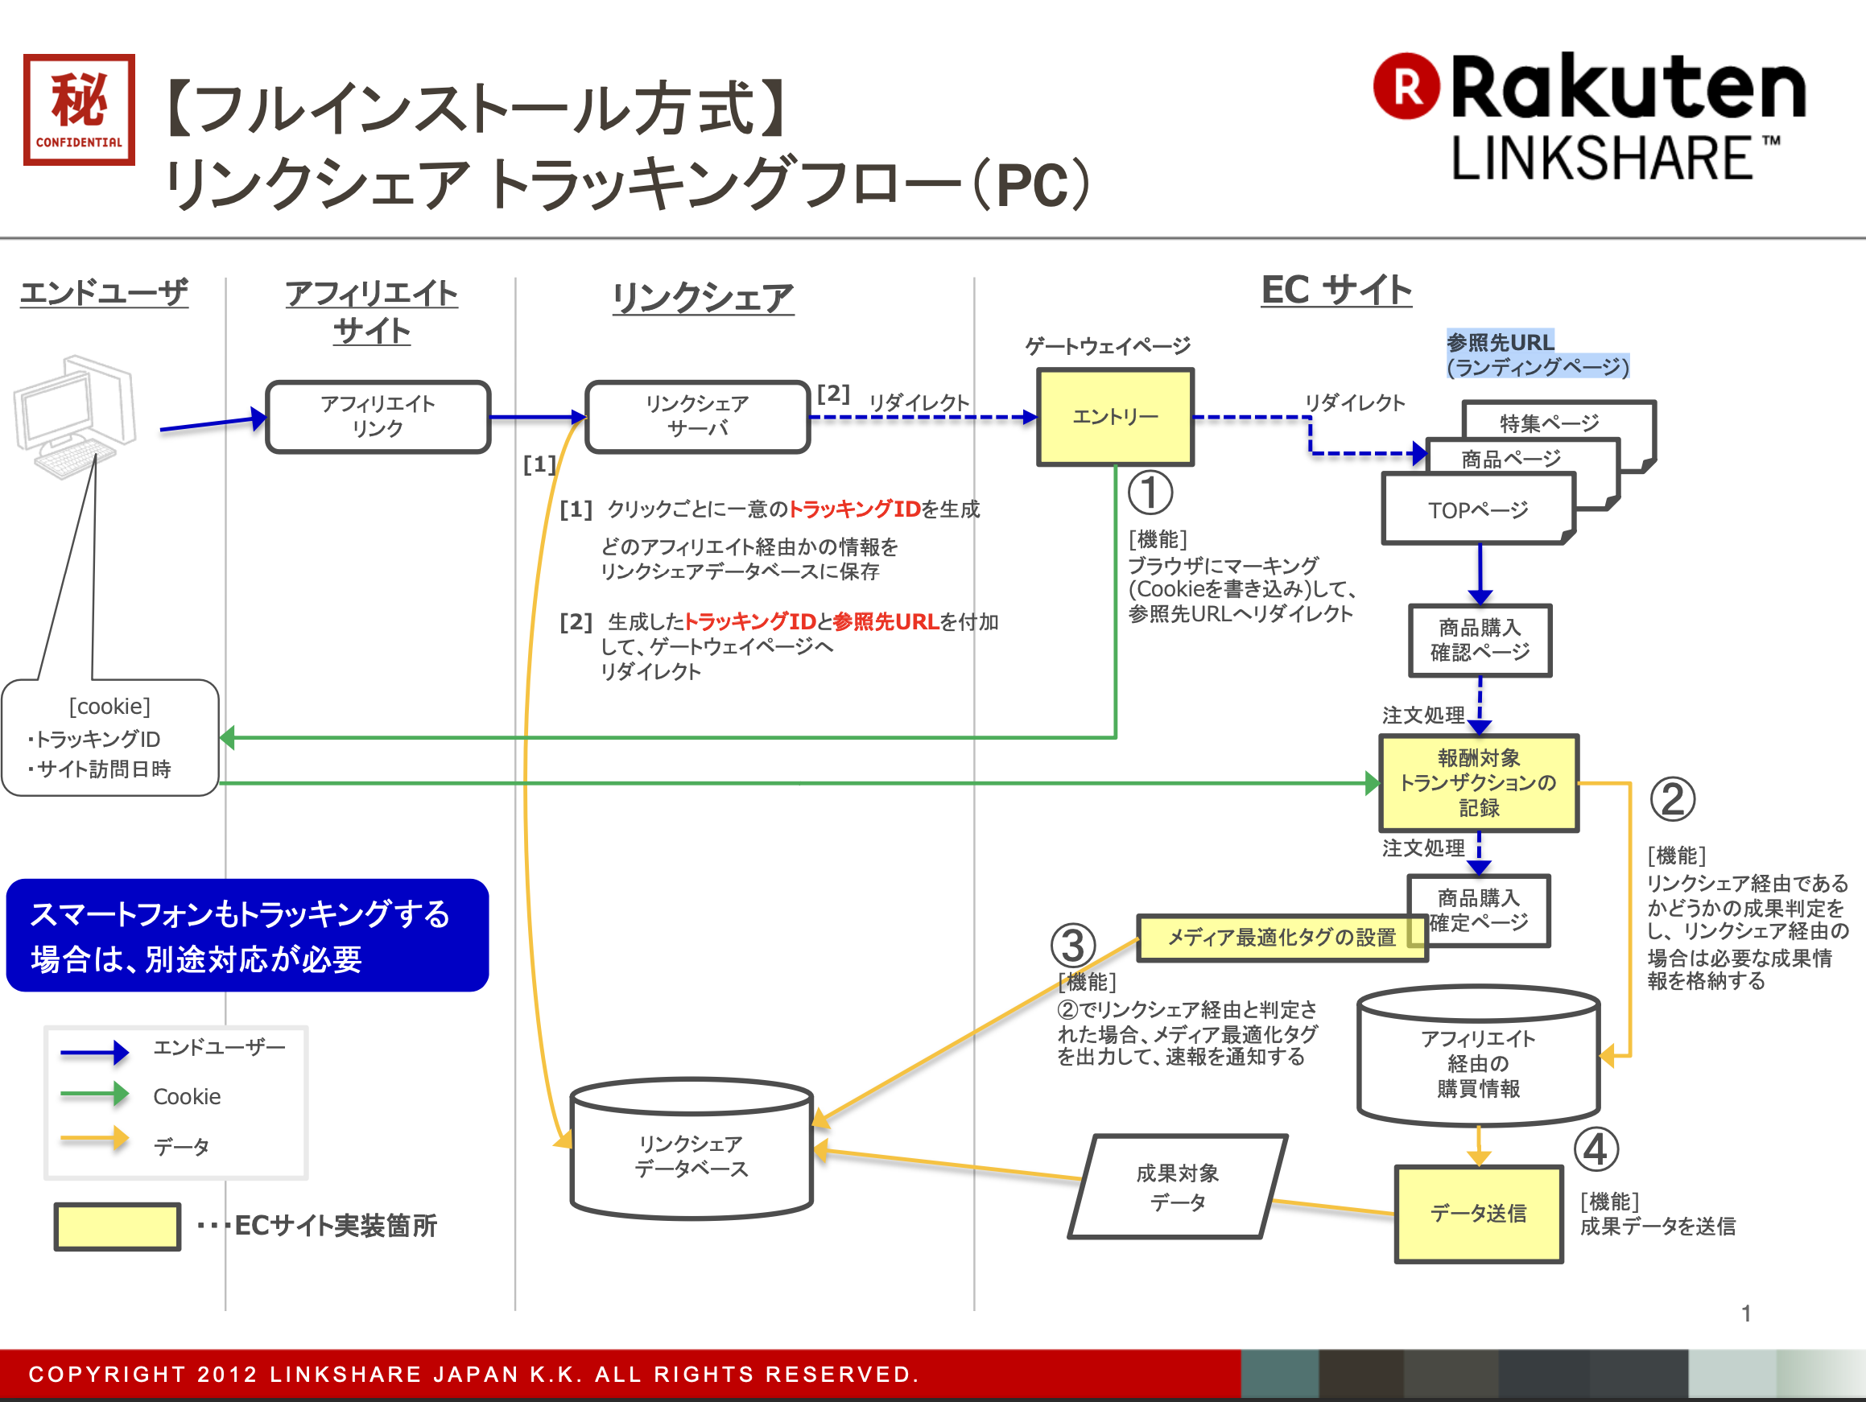
①クライアントにクッキーを追加し、製品ページにリダイレクトする
②クッキーを使用して、注文がリンクシェアパートナーによってもたらされたかどうかを確認する
④完了ページでの購入成功インターフェイスの呼び出し
③完了ページにLinkShareのimgタグを追加する
開発に必要な①②③④は

ゲートウェイコード
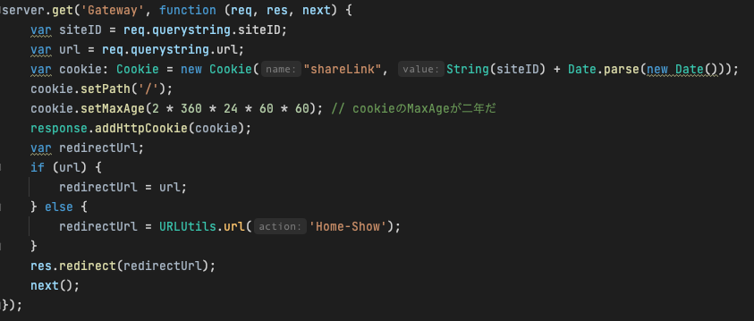
Cookie の有効期限は現在時刻から 2 年後をセットしてください。過去に訪問があった場 合の Cookie の保持を確認する必要はありません。ユーザが「siteID=」を保持した状態で ゲートウェイページにアクセスした場合には、毎回 Cookie の発行、又は上書きを行って ください。最後にクリックされたアフィリエイトが報酬を受け取り

注文確認用クッキーコードの送信
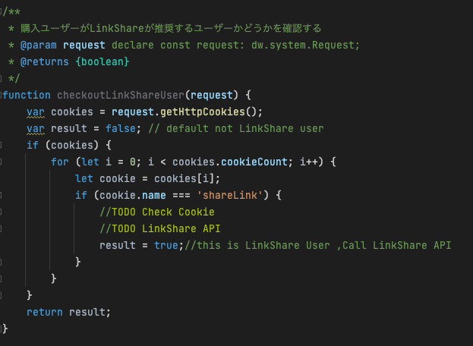

注文完了ページにimgタグを追加し、LinkShareの完了画面を表示する
<img src="http://track.linksynergy.com/eventnvppixel?mid=xxxx&ord=12345 &tr=lKW2Xiq9xN0-4.c_9w1X8ZpO94TUl4hg3D&land=20110617_1358 &skulist=skuA|skuB&qlist=1|2&amtlist=2500|4050&cur=JPY &namelist=Procter%20%26%20Gamble |%C3%A9tudes+de+fran%C3%A7ais" width="1" height="1" border="0" />

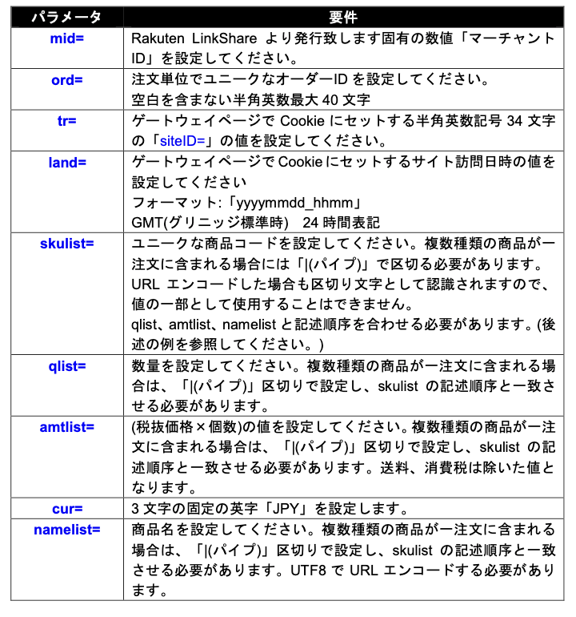
タグ内のURLパラメータの定義

